Meubellijst
Prijzenblad Meubilair GroningerArchieven

Voorwaarden voor de in te dienen prijzen
Prijzen die ingediend worden moeten een all-in prijs voor het leveren, monteren en plaatsen zijn per meubel, waarin ook de overheadkosten zijn verwerkt;
In de geoffreerde prijzen dienen alle (overige) kosten voor de uitvoering van de opdracht te zijn inbegrepen en verdisconteerd. Bijkomende kosten komen derhalve niet voor vergoeding in aanmerking;
Alle geoffreerde prijzen zijn exclusief BTW.

Code | Soort | Omschrijving | Kleur/afwerking | Afmetingen | Aantal | Prijs per stuk excl. btw | Totaalprijs excl. btw | Korting | Referentiemodel
Stoelen
ST.02 | Overlegstoel | Functie: overlegstoel; Type: Pico, 4-teens; onderstel: Olive grey P31; zitting: Kvadrat, Steelcut Trio 3 946; rug: Kvadrat Steelcut Trio 3 946 | Zitting: Glasgroen/kiezelgrijs Onderstel: Olive Grey P31 | b540xd780xh520 mm | 32 | € | € |  | 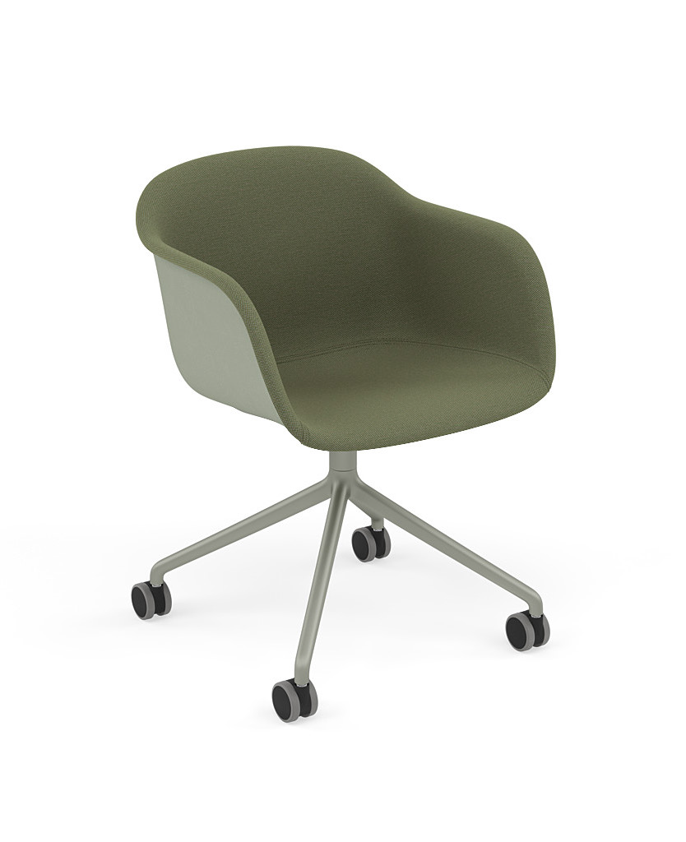
ST.03 | Stapelstoel | Functie: Stapelstoel Educatieplein Type Hale stackchair Onderstel RAL 6011 Zitting: PET Felt Olive Rug: PET Felt Olive | Resedagroen | b510xd510xh790 mm, zithoogte 450mm | 73 | € | € |  | 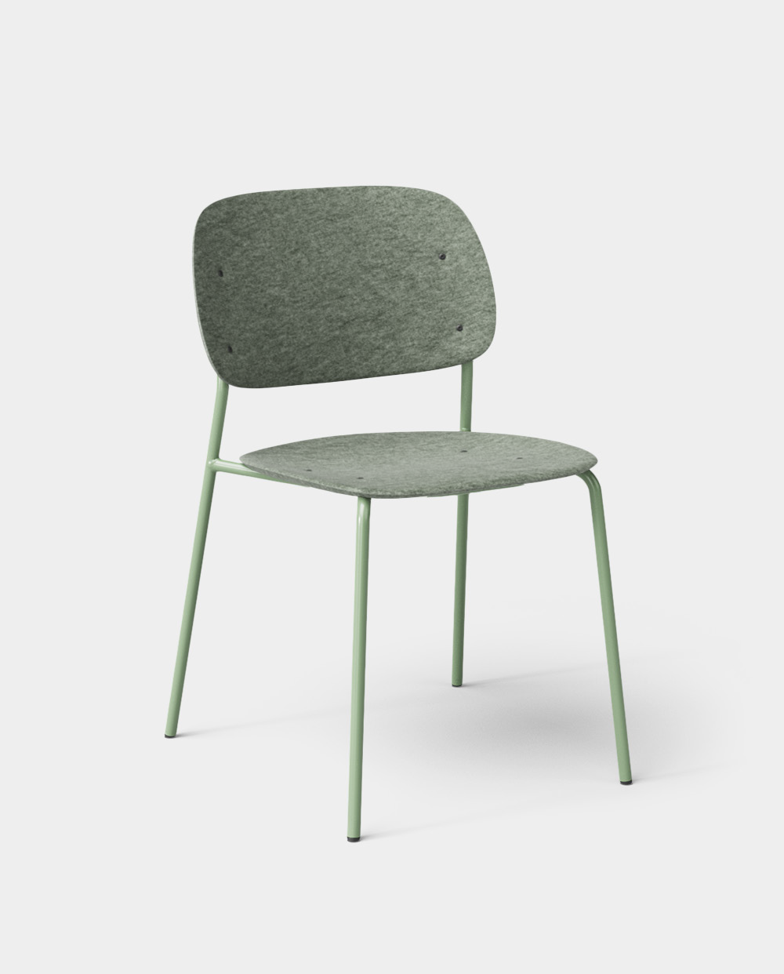
ST.04 | Overlegstoel | Functie: Overlegstoel (educatieruimte); Type: Frankie, 4-teens; Onderstel: RAL6011; zitting: kvadrat, Steelcut Trio 3 946; rug: Kvadrat, Steelcut Trio 3 946 | Zitting: Glasgroen/kiezelgrijs; Onderstel: Resedagroen | b460xd480xh815 mm, zithoogte 460 mm | 30 | € | €
ST.05 | Loungestoel | Functie: Loungestoel educatieplein, type: Nook Light, Shell: PET Velt Olive, Onderstel: Rall 6011, kussen: Kvadrat, Fiord 2 991 | Kussen: Donkergrijs/zwart; Shell: olijfgroen; Onderstel: resedagroen | b890xd875xh105 mm; zithoogte 410 mm; zitdiepte 410 mm | 2 | € | €
ST.06 | Loungestoel | Functie: Loungestoel educatieplein, type: Hale Lounge, Shell: Pet velt Olive, Onderstel: RAL6011 met armsteunen | Zitting: olijfgroen; onderstel: resedagroen | b590xd630xh680 mm; zithoogte 390mm; zitdiepte 510mm | 3 | € | € |  | 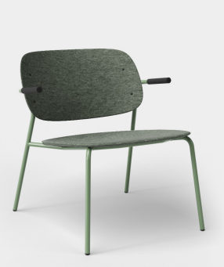
ST.07 | Loungestoel "ei" | Functie: Loungestoel 'ei', Type: Hale Lounge, Shell: Pet velt Marine, Onderstel RAL 5023 met armsteunen | Zitting: marineblauw; onderstel: verblauw | b590xd63xh680 mm; zithoogte 390 mm; zitdiepte 510 mm | 4 | € | € |  | 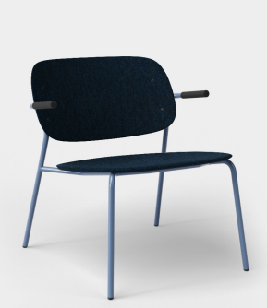
ST.08 | Bijzetpoef | Functie: bijzetpoef 'ei', Type: Drop Hocker stapelbaar, Zitting Kvadrat Steelcut Trio 3 716, onderstel: RAL 5023 | Zitting: briljantblauw/grijsbruin; onderstel: verblauw | d360xh470 mm | 2 | € | € |  | 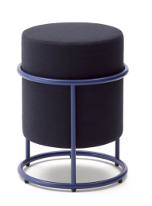
ST.09 | Stoel studiezaal | Functie: Stoel studiezaal bezoeker; Type: Cila 4 wood legs, with armrests; onderstel: L0020 Bleached Oak; Zitting: Kvadrat Steelcut Trio 3 446 | Zitting: koolzaadgeel; onderstel: L0020 Bleached Oak | b635xd550xh830 mm; zithoogte 440 mm | 16 | € | € |  | 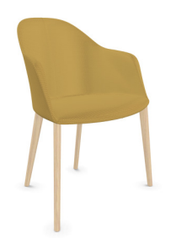
ST.10 | Hoge stoel studiezaal | Functie: Hoge stoel studiezaalbezoeker, Type: Hale bar of counter, Zitting: Kvadrat Steelcut Trio 3 466, Rug: PeT felt Geel, onderstel RAL 1001 | Zitting: koolzaadgeel; Rug: Okergeel; onderstel: beige | b540xd540xh1100 mm; zitbreedte 430 mm; zitdiepte 440 mm; zithoogte 780mm | 4 | € | € |  | 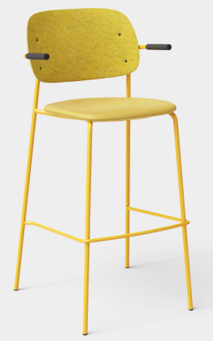
ST.11 | Stoel studiezaal | Functie: Stoel studiezaal bezoeker; Type: Cila 4 wood legs, with armrests; onderstel: L0020 Bleached Oak; Zitting: Kvadrat Steelcut Trio 3 133 | Zitting: Antracietgrijs/telegrijs; Onderstel: L0020 Bleached Oak | b635xd550xh830 mm; zithoogte 440 mm | 42 | € | € |  | 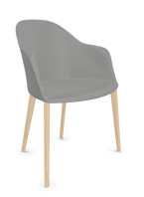
ST.12 | Hoge stoel studiezaal | Functie: Hoge stoel studiezaalbezoeker, Type: Hale bar, Zitting: Kvadrat Steelcut Trio 3 133, Rug: PeT felt Grey, onderstel RAL 7038 | Zitting: Antracietgrijs/telegrijs: Rug: lichtgrijs; onderstel: betongrijs | b540xd540xh1100 mm; zitbreedte 430 mm; zitdiepte 440mm; zithoogte 780mm | 23 | € | €
ST.13 | Loungestoel | Type: Loungestoel educatieplein, Type: Nook Light, Shell: PET felt bruin, Onderstel RAL 3012, Kussen: Kvadrat Fiord 2 271 | Kussen: Grijs gemeleerd; Shell: Bruin; Onderstel: Beigerood | b890xd875xh105 mm; zithoogte 410 mm; zitdiepte 410mm | 2 | € | € |  | 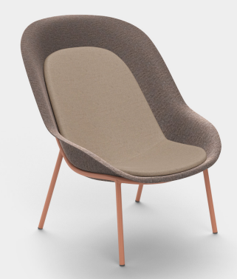
ST.14 | Loungestoel | Functie: Loungestoel 'ei', Type: Hale Lounge, , Shell: Pet velt Pink, Onderstel RAL 3012, Stoffering: Kvadrat Steelcut Trio 3 636 met armsteunen | Zitting: karmijnrood/lichtroze; onderstel:Beigerood ; Shell: Lichtroze | b590xd630xh680 mm; zithoogte 390 mm; zitdiepte 51 mm | 4 | € | € |  | 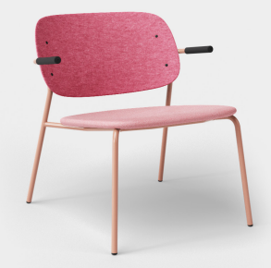
ST.15 | Bijzetpoef | Functie: bijzetpoef 'ei', Type: Drop Hocker stapelbaar, Zitting Kvadrat Steelcut Trio 3 515, onderstel: RAL 3012 | Zitting: okergeel/bleekrood/zuiverwit; onderstel: beigerood | d360xh470 mm | 2 | € | € |  | 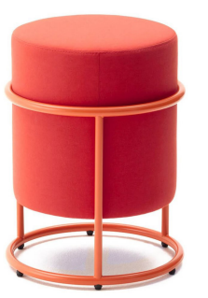
ST.16 | Overlegstoel 1ste verd. | Functie: overlegstoel; Type: Pico, 4-teens; onderstel: zwart; zitting: Kvadrat, Steelcut Trio 3 133; rug: Kvadrat Steelcut Trio 3 133 | Zitting: antracietgrijs/telegrijs: onderstel: antraciet zwart | b510xd580xh765 mm; zithoogte 460 mm en armleuningen 680 mm | 12 | € | €
ST.17 | Bijzetpoef project/flex | Functie: bijzetpoef 'ei', Type: Drop Hocker stapelbaar, Zitting Kvadrat Steelcut Trio 3 133, onderstel: RAL 7038 | Zitting: antracietgrijs/telegrijs; onderstel betongrijs | d360xh470 mm | 9 | € | € |  | 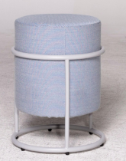
ST.18 | Bijzetpoef werkcafe | Functie: bijzetpoef werkcafef en directie, Type: Drop Hocker stapelbaar, Zitting Camira MainLine Flax MLF12, onderstel: RAL 1001 | Zitting: donkerbeige; Onderstel:Beige | d360xh470 mm | 2 | € | € |  | 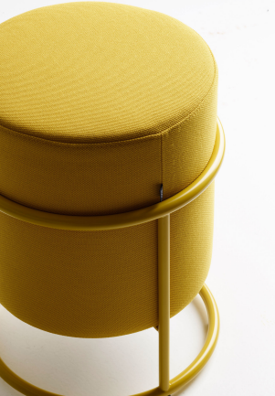
ST.19 | Hoge stoel studiezaal | Functie: Hoge stoel studiezaalbezoeker, Type: Hale bar of counter, Rug: PeT felt Olive, onderstel RAL 6011 | Zitting: Olijfgroen; onderstel: Resedagroen | b540xd540xh1100 mm; zitbreedte 430 mm; zitdiepte 440 mm; zithoogte 780 mm | 12 | € | € |  | 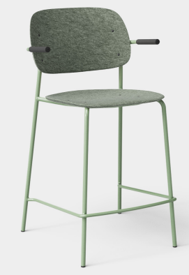
ST.20 | Eetstoel werkcafe | Functie: eetstoel; type: Host chair | Onderstel: White/oak/grijs; Rug: Tait Stone | b610xd540xh760mm; zithoogte: 430mm | 12 | € | € |  | 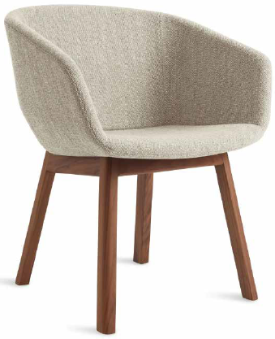
Subtotaal stoelen |  |  |  |  |  |  | € -
Banken
BA.01 L | Loungepoef educatieplein | Functie: loungepoef educatieplein, type Muuto, zitting Kvadrat Steelcut trio 3 946 | Glasgroen/kiezelgrijs | d880xh450 mm | 1 | € | € |  | 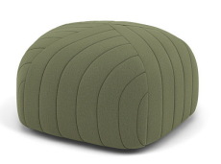
BA.01 XL | Loungepoef educatieplein | Functie: loungepoef educatieplein, type Muuto, zitting Kvadrat Steelcut trio 3 946 | Glasgroen/kiezelgrijs | d1400xh450 mm | 2 | € | €
BA.02 L01 | Loungepoef ei | Functie: Loungepoef 'ei' , type: Five Pouf, zitting Kvadrat Steelcut Trio 3 796 | Violetblauw/grijsbruin | d880xh450 mm | 1 | € | €
BA.02 XL01 | Loungepoef ei | Functie: Loungepoef 'ei' , type: Five Pouf, zitting Kvadrat Steelcut Trio 3 796 | Violetblauw/grijsbruin | d1400xh450 mm | 1 | € | €
BA.02 XL02 | Loungepoef ei | Functie: Loungepoef 'ei' , type: Five Pouf, zitting Kvadrat Steelcut Trio 3 716 | Briljantblauw/grijsbruin | d1400xh450 mm | 1 | € | € |  | 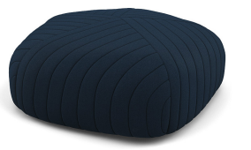
BA.03 | Bank ei | Type: Bank 'ei', Type: BOB, zitting: Camira, Main Flax MLF36 5x S801 Straight seat/back | Donkerblauw | b1300xd875xh720 mm | 1 | € | € |  | 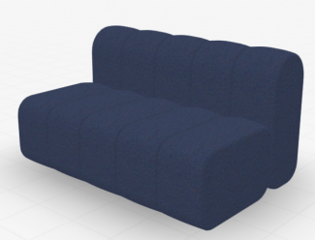
BA.04 L01 | Loungepoef raamzijde en werkcafe | Functie: Loungepoef 'ei' , type: Five Pouf, zitting Kvadrat Steelcut Trio 3 636 | Karmijnrood/Lichtroze | d880xh450 mm | 1 | € | € |  | 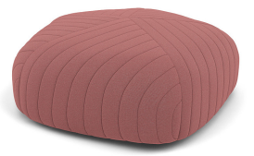
BA.04 L02 | Loungepoef raamzijde en werkcafe | Functie: Loungepoef 'ei' , type: Five Pouf, zitting Kvadrat Steelcut Trio 3 515 | Okergeel/bleekrood/zuiver wit | d880xh450 mm | 1 | € | € |  | 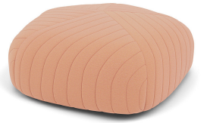
BA.04 XL02 | Loungepoef raamzijde en werkcafe | Functie: Loungepoef 'ei' , type: Five Pouf, zitting Kvadrat Steelcut Trio 3 515 | Okergeel/bleekrood/zuiver wit | d1400xh450 mm | 2 | € | €
BA.05 | Bank raamzijde | Type: Bank raamzijde, Type: Beech club sofa, stoffering Kvadrat, Steelcut Trio 3 515, onderstel: stain classic pink | Okergeel/bleekrood/zuiver wit | b1500xd640xh700 mm | 2 | € | € |  | 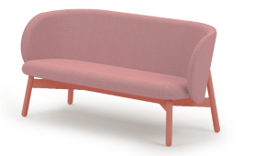
BA.06 | Sofa directie &belcel en werkcafe | Functie: Sofa directie, belcel en werkcafé , type: Wagner, Onderstel: stain honey yellow, zitting: Kvadrat, steelcut trio 3 453, kussen L: Kvadrat, triangle 422, kussen S: Kvadrat, Steelcut trio 3 453 | Okergeel/Bremgeel | b880xd710xh650 mm | 6 | € | € |  | 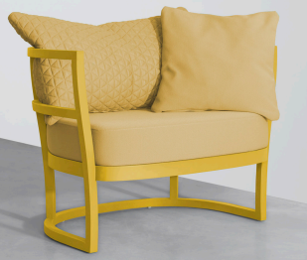
BA.07 | Bank werkcafé | Type: Bank werkcafé, Type: BOB, zitting: Camira, Main Flax MLF12 5x S801 Straight seat/back | Beige | b1300xd875xh720 mm | 2 |  | € |  | 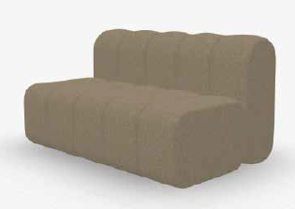
BA.08 | Sofa werkcafé | Functie: Sofa werkcafé; Type: Beech Club; stoffering: Kvadrat, Steelcut Trio 3 133; onderstel zwart | Zitting: antracietgrijs/telegrijs; onderstel: zwart | b1500xd640xh700 mm | 3 |  | € |  | 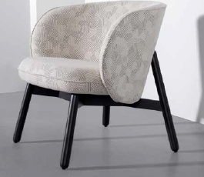
BA.09 | Sofa werkcafe | Functie: Sofa werkcafé , type: Wagner, Onderstel: stain classic pink, zitting: Kvadrat, steelcut trio 3 636, kussen L: Kvadrat, triangle 515, kussen S: Kvadrat, Steelcut trio 3 636 | Okergeel/bleekrood/zuiverwit | b1500xd640xh700 mm | 5 |  | €
BA.10 | Bank werkcafé | Functie: Bank werkcafe; Type: Soft Modular; onderstel: zwart; zitting: leer-camel; 1x zijelement links (hoge armleuning); 2x middenelement; 1x zijelement rechts (hoge armleuning) | Camel | b4200xd980xh645mm; zithoogte:380mm; zitdiepte: 920mm | 2 |  | € |  | 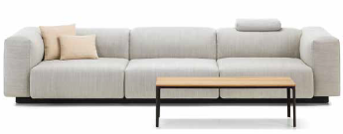
Subtotaal banken |  |  |  |  |  |  | € -
Tafels
TA.01 a | Bureau | prijs excl wand, goten en kabels. Functie: bureau gewone werkplek , Type: TMNL-familie; zit-sta, elektrische bediening | Onderstel 18 Grijs (STR); Blad GL Wit (HPL) | Duo werkplek: 1600x800mm | 18 | € | € |  | 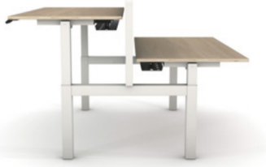
TA.01 b | Bureau | prijs excl wand, goten en kabels. Functie: bureau gewone werkplek, Type: TMNL-familie; zit-sta, elektrische bediening | Onderstel 18 Grijs (STR); Blad GL Wit (HPL) | Single werkplek 1600x800mm | 19 | € | €
TA.01 c | Bureau | prijs excl wand, goten en kabels. Functie: bureau inventerisatie werkplek, Type: TMNL-familie; zit-sta, elektrische bediening | Onderstel 18 Grijs (STR); Blad GL Wit (HPL) | duo werkplek 2000x800mm | 16 | € | €
TA.01 d | Bureau | prijs excl wand, goten en kabels. Functie: bureau inventerisatie werkplek, Type: TMNL-familie; zit-sta, elektrische bediening | Onderstel 18 Grijs (STR); Blad GL Wit (HPL) | single werkplek 2000x800mm | 1 | € | €
TA.01 e | Bureau | prijs excl wand, goten en kabels. Functie: voorbereidingstafel, Type: TMNL-familie; zit-sta, elektrische bediening | Onderstel 18 Grijs (STR); Blad GL Wit (HPL) | duo werkplek 1800x800 | 1 | € | €
TA.01 f | Bureau | prijs excl wand, goten en kabels. Functie: gewone werkplek, Type: TMNL-familie; zit-sta, elektrische bediening | Onderstel 18 Grijs (STR); Blad GL Wit (HPL) | duo werkplek 1200x800mm | 6 | € | €
TA.01 g | Bureau | prijs excl wand, goten en kabels. Functie: special, Type: TMNL-familie; zit-sta, elektrische bediening | Onderstel 18 Grijs (STR); Blad GL Wit (HPL) | single werkplek 2000x800mm | 2 | € | €
TA.02 | Overlegtafel 12p | Functie: overlegtafel 12 personen educatieplein; type: Big Modulair Table; ; voorzien van elektrapunten, | Poten zwart, blad eiken | bladuitwerking met gebogen hoeken, afm: 1400x4400mm | 1 | € | €
TA.03 | Bijzettafel educatieplein | Functie: bijzettafel educatieplein, type: Column table | Olijfgroen | d600xh740mm | 3 | € | € |  | 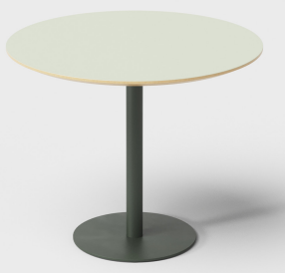
TA.04 A | Koffietafels educatieplein | Functie: koffietafels educatieplein; type: Musette | Olijfgroen | d700xh360mm | 2 | € | € |  | 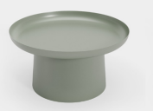
TA.04 B | Koffietafels educatieplein | Functie: koffietafels educatieplein; type: Musette | Olijfgroen | d500xh460mm | 1 | € | € |  | 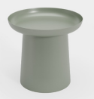
TA.05 | Ronder overlegtafel 6p | Functie: Ronde overlegtafel 6 personen; type: Big Round; voorzien van elektrapunten | Olijfgroen | d1600xh740mm | 2 | € | € |  | 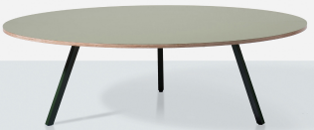
TA.06 A | Koffietafels ei | Functie: koffietafels educatieplein; type: Musette | Verblauw (RAL 5023) | d700xh360mm | 1 | € | €
TA.06 B | Koffietafels ei | Functie: koffietafels educatieplein; type: Musette | Verblauw (RAL 5023) | d500xh460mm | 3 | € | €
TA.07 | flexibele tafel educatieruimte | Functie: flexibele tafel educatieruimte; type: 612/00 Timetable Samrt Rect.; opklapbare tafel met wielen, koppelbaar, voorzien van elektra | Zwart/Antraciet | 800x1400mm | 16 | € | € |  | 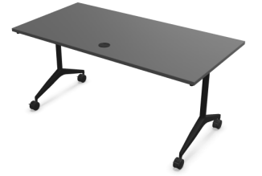
TA.08 | Tafel bezoeker rond leeszaal | Functie: Tafel bezoeker rond (leeszaal); Type: Big Modular; poten: RAL 1001; blad: eiken; voorzien van elektrapunten; bladuitwerking met ronde hoeke | Beige (RAL1001) | d1600x740mm | 1 | € | € |  | 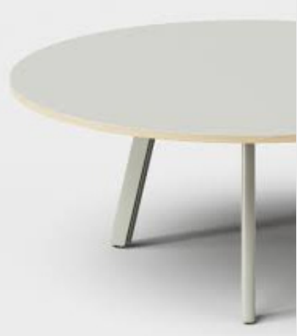
TA.09 | Tafel bezoeker leeszaal | Functie: Tafel bezoeker; Type: Big modulair; Voorzien van elektrapunten; bladuitwerking met ronde hoeken | Poten Beige (RAL 1001), Blad eiken | 1000x4000mm | 1 | € | €
TA.10 | Onderzoekstafel 4p leeszaal | Functie: Tafel onderzoeker; Type: Big Modulair; voorzien van elektrapunten; bladuitwerking met ronde hoeken; in het blad aangeven dat er 4 vakken zijn van b:1200xd800mm | Poten agaatgrijs (RAL 7038), blad grijs Pebble | 1600x2400x740mm | 6 | € | € |  | 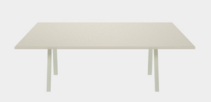
TA.11 | Onderzoekstafel groot leeszaal | Functie: Tafel onderzoeker; Type: Big Modulair; voorzien van elektrapunten; bladuitwerking met ronde hoeken; in het blad aangeven dat er 2 vakken zijn van b:2000xd1000mm | Poten agaatgrijs (RAL 7038), blad grijs Pebble | 2000x2000mm | 2 | € | € |  | 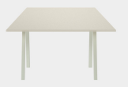
TA.12 | Onderzoekstafel 6p leeszaal | Functie: Tafel onderzoeker; Type: Big Modulair; voorzien van elektrapunten; bladuitwerking met ronde hoeken; in het blad aangeven dat er 6 vakken zijn van b:1200xd8000mm | Poten agaatgrijs (RAL 7038), blad grijs Pebble | 1600x3600x740mm | 2 | € | €
TA.13 | Onderzoekstafel 2p leeszaal | Functie: Tafel onderzoeker; Type: Big Modulair; voorzien van elektrapunten; bladuitwerking met ronde hoeken; in het blad aangeven dat er 2 vakken zijn van b:1200xd8000mm | Poten agaatgrijs (RAL 7038), blad grijs Pebble | 1200x1600x740mm | 1 | € | € |  | 
TA.14 | Onderzoekstafel 6p stilteruimte | Functie: Tafel onderzoeker; Type: Big Modulair; voorzien van elektrapunten; bladuitwerking met ronde hoeken; in het blad aangeven dat er 6 vakken zijn van b:1200xd8000mm | Poten Beige (RAL 1001), Blad eiken | 1600x3600x740mm | 2 | € | € |  | 
TA.15 A | Koffietafels raamzijde en werkcafe | Functie: Koffietafels raamzijde en werkcafé; Type: Musette; Kleur: RAL5023; h360mm;d700mm | ? | d700xh360mm | 7 | € | € |  | 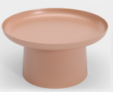
TA.15 B | Koffietafels raamzijde en werkcafe | Functie: Koffietafels raamzijde en werkcafé; Type: Musette; Kleur: RAL5023; h460mm;d500mm | ? | d500xh460mm | 3 | € | € |  | 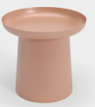
TA.16 | Overlegtafel 4p | Functie: Overlegtafel 4p; Type: Big Modular; voorzien van elektrapunten; bladuitwerking met ronde hoeken | Poten zwart, blad eiken | 900x1800x740mm | 1 | € | € |  | 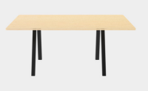
TA.17 | Overlegtafel 8p | Functie: Overlegtafel 8p; voorzien van elektrapunten; bladuitwerking met ronde hoeken; blad in gebolde rechthoek uitwerking | Poten zwart, blad eiken | 1200x2600x740mm | 1 | € | € |  | 
TA.18 | Project/Teamtafel | Functie: Project/teamtafel; type: TMBL Agile); voorzien van elektrapunten; tafel elekt. Zit-sta | Poten poedergroen (76 ZG), blad Olijfgroen (G5 L) | 1000x2400mm | 1 | € | € |  | 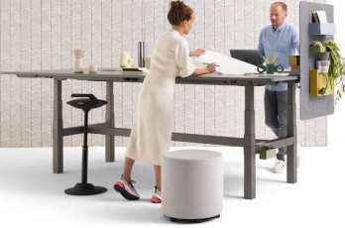
TA.19 | Koffietafel directie & belcel & werkcafe | Functie: Koffietafels raamzijde en werkcafé; Type: Musette; Kleur: RAL1001 | Beige (RAL1001) | d500xh460mm | 1 | € | € |  | 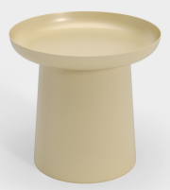
TA.20 | Koffietafel directie & belcel & werkcafe | Functie: Koffietafels raamzijde en werkcafé; Type: Musette | Beige (RAL1001) | d700xh360mm | 2 | € | € |  | 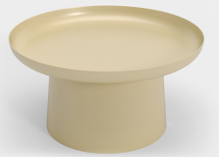
TA.21 | Hoge tafel werkcafé | Functie: hoge tafel werkcafé; Type: Beech connect 100 | Stain traffic green of stain leaf green of stain black green | b800xd2000xh1030mm | 2 | € | €
TA.22 | Hoge aanlandtafel | Functie: hoge aanlandtafel (SER-MER); Type: Big Modular System; voorzien van elektrapunten; bladuitwerking met ronde hoeken | Poten zwart, blad eiken | 2400x900mm | 1 | € | € |  | 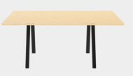
TA.23 | Hoge ronde tafel overlegtafel | Functie: hoge ronde overlegtafel; Type: Big Modular Rond | Poten zwart, blad eiken | d500xh1100mm | 1 | € | € |  | 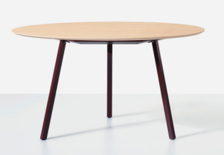
TA.24 | Hoge ronde overlegtafel | Functie: hoge ronde overlegtafel; Type: Big Modular Rond | Poten zwart, blad eiken | d600xh1100mm | 1 | € | € |  | 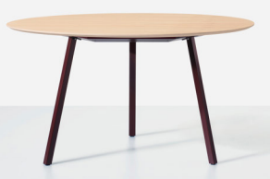
TA.25 a | Verrijdbare uitlegtafel scan | Functie: verrijbare uitlegtafel; Type: UT tafel; 2 wielen en 2 vasten poten | Blad 10 wit (M), onderstel 10 wit (ZG) | 1600x1000mm | 2 | € | €
TA.25 b | Verrijdbare uitlegtafel scan | Functie: verrijbare uitlegtafel; Type: UT tafel; vaste poten | Blad 10 wit (M), onderstel 10 wit (ZG) | 2000x800mm | 1 | € | €
TA.25 c | Verrijdbare uitlegtafel scan | Functie: verrijbare uitlegtafel; Type: UT tafel; vaste poten | Blad 10 wit (M), onderstel 10 wit (ZG) | 1000x800mm | 1 | € | € |  | 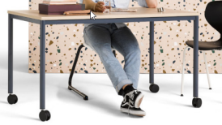
TA.25 d | Verrijdbare uitlegtafel scan | Functie: verrijbare uitlegtafel; Type: UT tafel; 4 wielen | Blad 10 wit (M), onderstel 10 wit (ZG) | 1600x800mm | 1 | € | €
TA.25 e | Verrijdbare uitlegtafel scan | Functie: verrijbare uitlegtafel; Type: UT tafel; vaste poten | Blad 10 wit (M), onderstel 10 wit (ZG) | 1000x2200mm | 1 | € | €
TA. 26 | Hoge tafel werkcafé | Functie: hoge tafel werkcafé; Type: Beech connect 100 | Stain traffic green of stain leaf green of stain black green | b1000x48000xh1030mm | 1 | € | €
TA.27 a | koffietafel | Functie: Koffietafels raamzijde en werkcafé; Type: Musette; Kleur: RAL9004 | zwart | d700xh360mm | 1 | € | €
TA.27 b | koffietafel | Functie: Koffietafels raamzijde en werkcafé; Type: Musette; Kleur: RAL9004 | zwart | d500xh460mm | 1 | € | €
Subtotaal tafels |  |  |  |  |  |  | € -
Kasten
KA.01 | Kast algemeen | Functie: kast algemeen; Type: 1003 (hoog); afsluitbaar met sleutel; | wit | b1200xd500xh1980mm | 62 | € | €
KA.02 | Open rek MZ | Functie: open rek MZ; Type; Begra; 5 niveaus | metaal | b1000xd500xh2000mm | 3 | € | € |  | 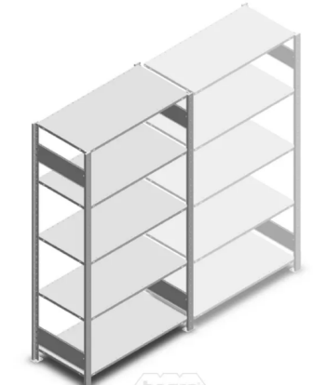
KA.03 | Opslagkast MZ | Functie: opslagkast MZ; Type: float fx kast (garderobe) | wit | b1000xd600xh2190mm | 7 | € | €
KA.04 | Kast vrijwilligers | Functie: kast vrijwilligers; Type:1003 laag; afsluitbaar met sleutel | wit | b1000xd450xh1100 | 8 | € | € |  | 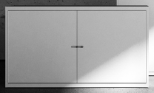
 |  |  |  |  |  |  | € -

Totale inschrijfsom |  |  |  |  |  |  | € -

Naam aanbieder
Naam tekenbevoegde
Datum
Handtekening

